Лист1
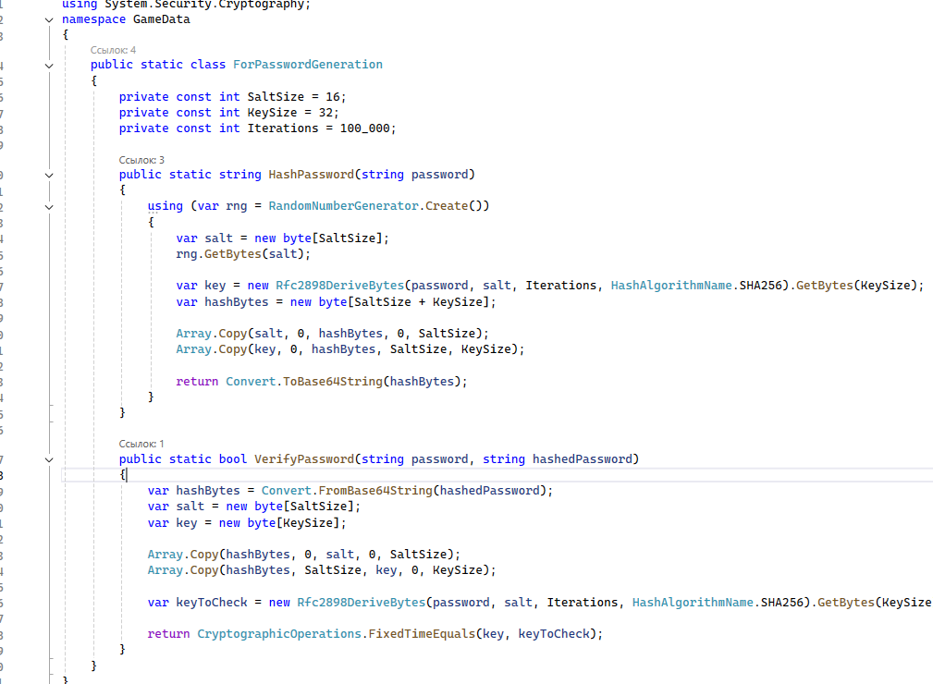

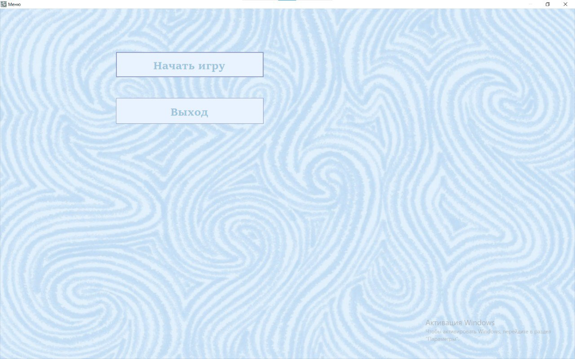

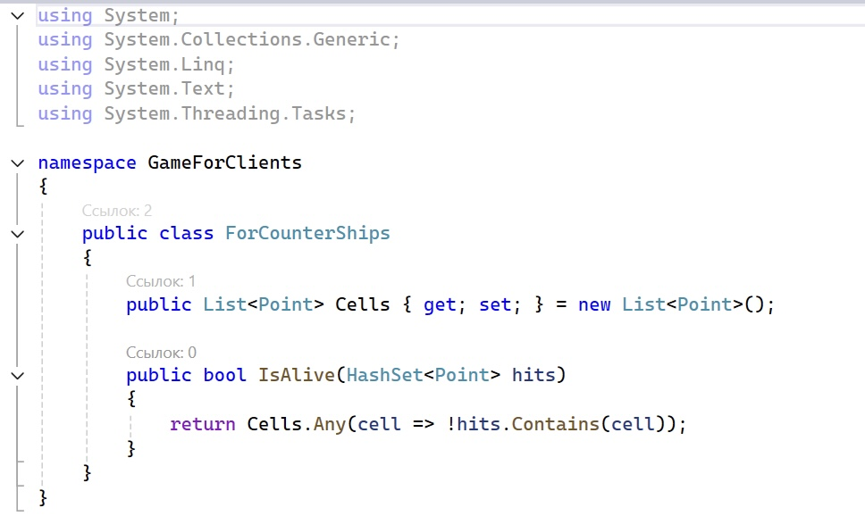

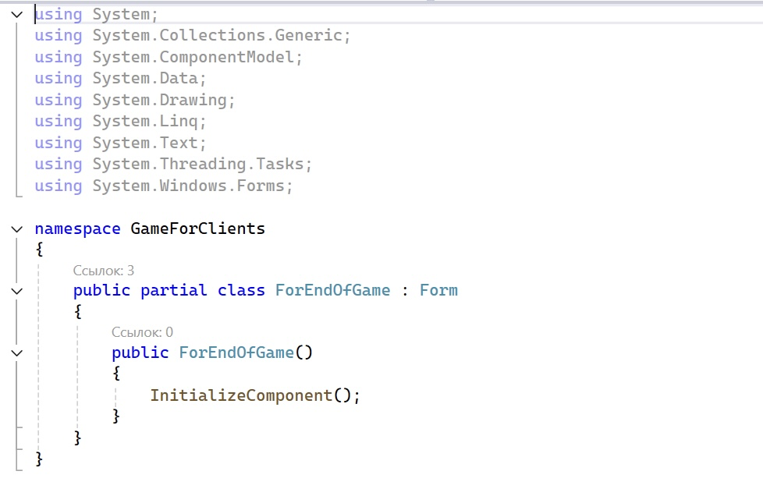
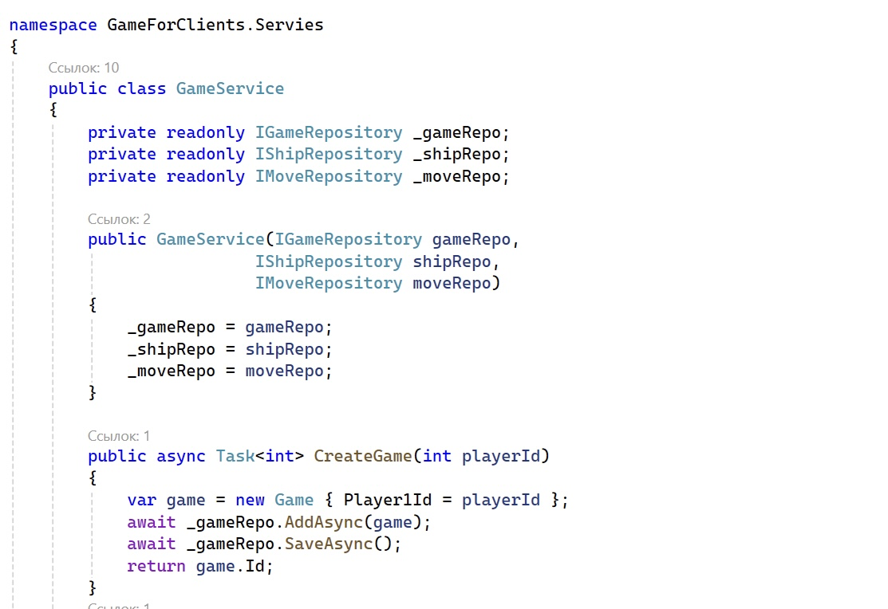
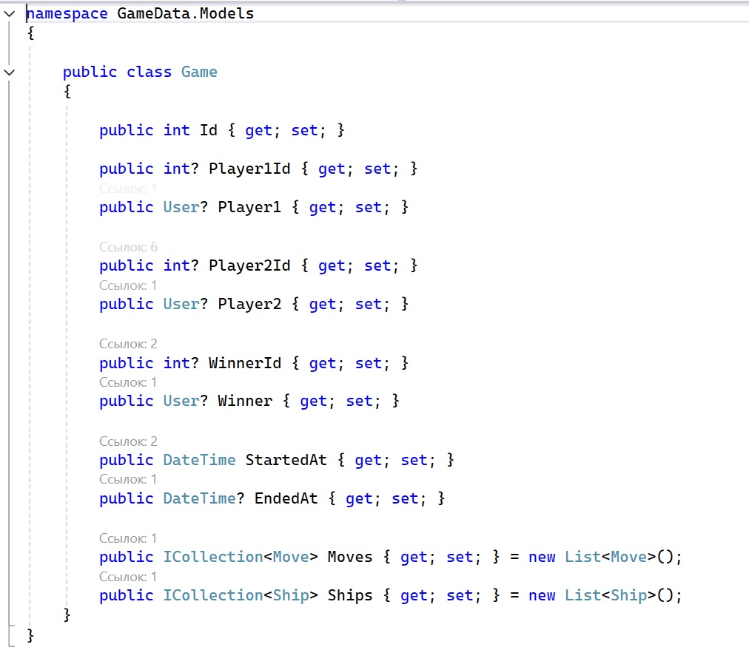
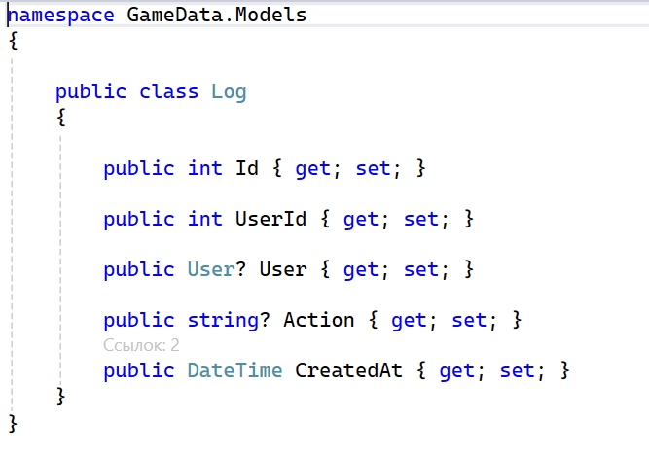
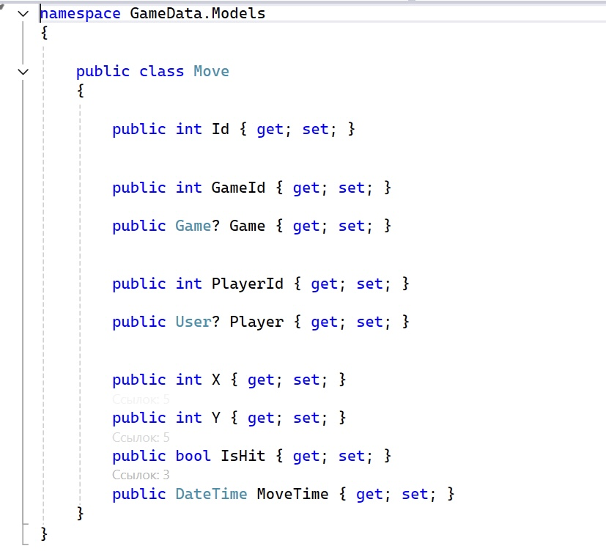
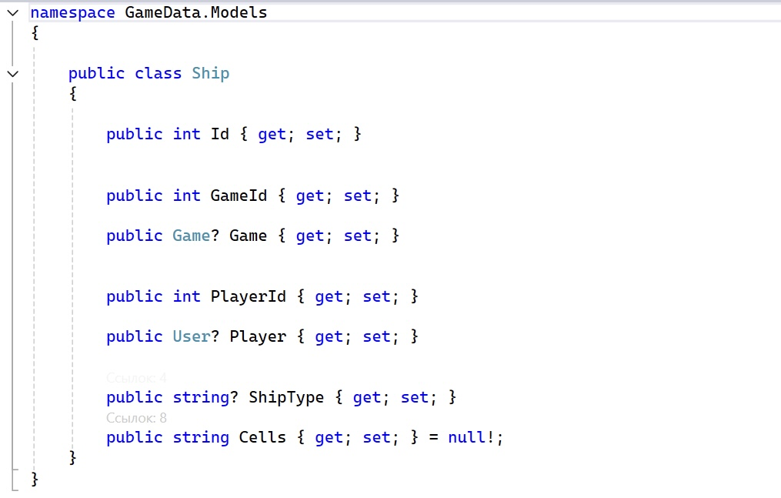
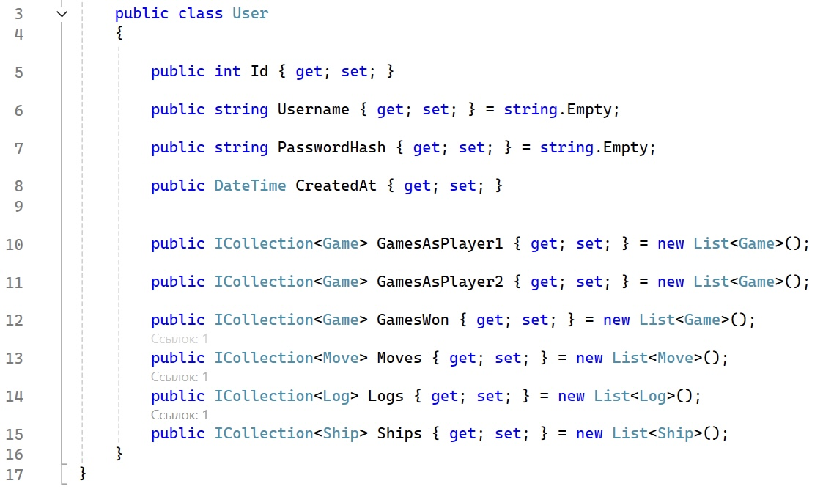
Номер | Статус | Заголовок | Описание | Шаги воспроизведения | Фактический результат | Ожидаемый результат | Окружение | Вложения | Приоритет
1 | Исправлена | Затрудненный обзор пространства имен | Оформление проекта содержит директивы, которые не используются | Зайти в решение приложения, перейти в обзоре решений к каждому элементу, с помощью правой кнопки мыши нажать "Удалить и отсортировать директивы using" | Присутствуют ненужные using | Удалены все ненужные using, читаемость кода ничем не осложнена | OC: Windows 11, Microsoft Visual Studio Community 2022 (64-разрядная версия) - Current Версия 17.12.1, Microsoft .NET Framework Версия 6.0. |  | Низкий
2 | Исправлена | Запрет на изменение размеров формы | Приложение не должно позволять изменять пользователю размеры следующей формы, иначе данные смещаются, что препятствует корректной читаемости информации | Запустить приложение, перейти к форме с подбором курсов, изменить её размер, обратить внимание на расположение элементов управления | Кнопки и таблица остаются на месте при изменении формы, сохраняя свой размер и не предоставляют корректной читаемости информации | Размер формы остается строго зафиксированным, интерфейс сохраняет корректное отображение элементов | OC: Windows 11, Microsoft Visual Studio Community 2022 (64-разрядная версия) - Current Версия 17.12.1, Microsoft .NET Framework Версия 6.0. |  | Низкий
3 | Исправлена | Затрудненное понимание кода из-за отсутствия всплывающих подсказок | Оформление проекта нелогично, читаемость нарушается, что достигается из-за отсутствия наличия </summary> для всех публичных элементов | Зайти в решение приложения, прейти в обзоре решений к каждому фрагменту, где присутствуют публичные элементы, добавить к ним XML- документацию | Нарушение стиля кода, осложнение его понимания для пользователей | Читаемость кода ничем не осложнена, ко всем элементам добавлены всплывающие подсказки | OC: Windows 11, Microsoft Visual Studio Community 2022 (64-разрядная версия) - Current Версия 17.12.1, Microsoft .NET Framework Версия 6.0. |  | Низкий
4 | Исправлена | Пустые обработчики нарушают читаемость кода | В проекте присутствуют обработчики без логики, что затрудняет понимание кода | Зайти в решение приложения, перейти в обзоре решений к коду конструкторов и удалить лишнее | Обработчики без логики затрудняют проверку кода и нарушают его целостность | Все обработчики событий имеют собственную логику | OC: Windows 11, Microsoft Visual Studio Community 2022 (64-разрядная версия) - Current Версия 17.12.1, Microsoft .NET Framework Версия 6.0. |  | Высокий
5 | Исправлена | Запрет на изменение размеров формы | Приложение не должно позволять изменять пользователю размеры следующей формы, иначе данные смещаются, что препятствует корректной читаемости информации | Запустить приложение, перейти к форме с подбором курсов, изменить её размер, обратить внимание на расположение элементов управления | Кнопки и таблица остаются на месте при изменении формы, сохраняя свой размер и не предоставляют корректной читаемости информации | Размер формы остается строго зафиксированным, интерфейс сохраняет корректное отображение элементов | OC: Windows 11, Microsoft Visual Studio Community 2022 (64-разрядная версия) - Current Версия 17.12.1, Microsoft .NET Framework Версия 6.0. |  | Низкий
6 | Исправлена | Затрудненный обзор пространства имен | Оформление проекта содержит директивы, которые не используются | Зайти в решение приложения, перейти в обзоре решений к каждому элементу, с помощью правой кнопки мыши нажать "Удалить и отсортировать директивы using" | Присутствуют ненужные using | Удалены все ненужные using, читаемость кода ничем не осложнена | OC: Windows 11, Microsoft Visual Studio Community 2022 (64-разрядная версия) - Current Версия 17.12.1, Microsoft .NET Framework Версия 6.0. |  | Низкий
7 | Исправлена | Затрудненный обзор пространства имен | Оформление проекта содержит директивы, которые не используются | Зайти в решение приложения, перейти в обзоре решений к каждому элементу, с помощью правой кнопки мыши нажать "Удалить и отсортировать директивы using" | Присутствуют ненужные using | Удалены все ненужные using, читаемость кода ничем не осложнена | OC: Windows 11, Microsoft Visual Studio Community 2022 (64-разрядная версия) - Current Версия 17.12.1, Microsoft .NET Framework Версия 6.0. |  | Низкий
8 | Исправлена | Затрудненный обзор пространства имен | Оформление проекта содержит директивы, которые не используются | Зайти в решение приложения, перейти в обзоре решений к каждому элементу, с помощью правой кнопки мыши нажать "Удалить и отсортировать директивы using" | Присутствуют ненужные using | Удалены все ненужные using, читаемость кода ничем не осложнена | OC: Windows 11, Microsoft Visual Studio Community 2022 (64-разрядная версия) - Current Версия 17.12.1, Microsoft .NET Framework Версия 6.0. |  | Низкий
9 | Исправлена | Затрудненный обзор пространства имен | Оформление проекта содержит директивы, которые не используются | Зайти в решение приложения, перейти в обзоре решений к каждому элементу, с помощью правой кнопки мыши нажать "Удалить и отсортировать директивы using" | Присутствуют ненужные using | Удалены все ненужные using, читаемость кода ничем не осложнена | OC: Windows 11, Microsoft Visual Studio Community 2022 (64-разрядная версия) - Current Версия 17.12.1, Microsoft .NET Framework Версия 6.0. |  | Низкий
10 | Исправлена | Затрудненное понимание кода из-за отсутствия всплывающих подсказок | Оформление проекта нелогично, читаемость нарушается, что достигается из-за отсутствия наличия </summary> для всех публичных элементов | Зайти в решение приложения, прейти в обзоре решений к каждому фрагменту, где присутствуют публичные элементы, добавить к ним XML- документацию | Нарушение стиля кода, осложнение его понимания для пользователей | Читаемость кода ничем не осложнена, ко всем элементам добавлены всплывающие подсказки | OC: Windows 11, Microsoft Visual Studio Community 2022 (64-разрядная версия) - Current Версия 17.12.1, Microsoft .NET Framework Версия 6.0. |  | Низкий
11 | Исправлена | Затрудненное понимание кода из-за отсутствия всплывающих подсказок | Оформление проекта нелогично, читаемость нарушается, что достигается из-за отсутствия наличия </summary> для всех публичных элементов | Зайти в решение приложения, прейти в обзоре решений к каждому фрагменту, где присутствуют публичные элементы, добавить к ним XML- документацию | Нарушение стиля кода, осложнение его понимания для пользователей | Читаемость кода ничем не осложнена, ко всем элементам добавлены всплывающие подсказки | OC: Windows 11, Microsoft Visual Studio Community 2022 (64-разрядная версия) - Current Версия 17.12.1, Microsoft .NET Framework Версия 6.0. |  | Низкий
12 | Исправлена | Затрудненное понимание кода из-за отсутствия всплывающих подсказок | Оформление проекта нелогично, читаемость нарушается, что достигается из-за отсутствия наличия </summary> для всех публичных элементов | Зайти в решение приложения, прейти в обзоре решений к каждому фрагменту, где присутствуют публичные элементы, добавить к ним XML- документацию | Нарушение стиля кода, осложнение его понимания для пользователей | Читаемость кода ничем не осложнена, ко всем элементам добавлены всплывающие подсказки | OC: Windows 11, Microsoft Visual Studio Community 2022 (64-разрядная версия) - Current Версия 17.12.1, Microsoft .NET Framework Версия 6.0. |  | Низкий
13 | Исправлена | Затрудненное понимание кода из-за отсутствия всплывающих подсказок | Оформление проекта нелогично, читаемость нарушается, что достигается из-за отсутствия наличия </summary> для всех публичных элементов | Зайти в решение приложения, прейти в обзоре решений к каждому фрагменту, где присутствуют публичные элементы, добавить к ним XML- документацию | Нарушение стиля кода, осложнение его понимания для пользователей | Читаемость кода ничем не осложнена, ко всем элементам добавлены всплывающие подсказки | OC: Windows 11, Microsoft Visual Studio Community 2022 (64-разрядная версия) - Current Версия 17.12.1, Microsoft .NET Framework Версия 6.0. |  | Низкий
14 | Исправлена | Затрудненное понимание кода из-за отсутствия всплывающих подсказок | Оформление проекта нелогично, читаемость нарушается, что достигается из-за отсутствия наличия </summary> для всех публичных элементов | Зайти в решение приложения, прейти в обзоре решений к каждому фрагменту, где присутствуют публичные элементы, добавить к ним XML- документацию | Нарушение стиля кода, осложнение его понимания для пользователей | Читаемость кода ничем не осложнена, ко всем элементам добавлены всплывающие подсказки | OC: Windows 11, Microsoft Visual Studio Community 2022 (64-разрядная версия) - Current Версия 17.12.1, Microsoft .NET Framework Версия 6.0. |  | Низкий
15 | Исправлена | Затрудненное понимание кода из-за отсутствия всплывающих подсказок | Оформление проекта нелогично, читаемость нарушается, что достигается из-за отсутствия наличия </summary> для всех публичных элементов | Зайти в решение приложения, прейти в обзоре решений к каждому фрагменту, где присутствуют публичные элементы, добавить к ним XML- документацию | Нарушение стиля кода, осложнение его понимания для пользователей | Читаемость кода ничем не осложнена, ко всем элементам добавлены всплывающие подсказки | OC: Windows 11, Microsoft Visual Studio Community 2022 (64-разрядная версия) - Current Версия 17.12.1, Microsoft .NET Framework Версия 6.0. |  | Низкий
16 | Исправлена | Затрудненное понимание кода из-за отсутствия всплывающих подсказок | Оформление проекта нелогично, читаемость нарушается, что достигается из-за отсутствия наличия </summary> для всех публичных элементов | Зайти в решение приложения, прейти в обзоре решений к каждому фрагменту, где присутствуют публичные элементы, добавить к ним XML- документацию | Нарушение стиля кода, осложнение его понимания для пользователей | Читаемость кода ничем не осложнена, ко всем элементам добавлены всплывающие подсказки | OC: Windows 11, Microsoft Visual Studio Community 2022 (64-разрядная версия) - Current Версия 17.12.1, Microsoft .NET Framework Версия 6.0. |  | Низкий
17 | Исправлена | Затрудненное понимание кода из-за отсутствия всплывающих подсказок | Оформление проекта нелогично, читаемость нарушается, что достигается из-за отсутствия наличия </summary> для всех публичных элементов | Зайти в решение приложения, прейти в обзоре решений к каждому фрагменту, где присутствуют публичные элементы, добавить к ним XML- документацию | Нарушение стиля кода, осложнение его понимания для пользователей | Читаемость кода ничем не осложнена, ко всем элементам добавлены всплывающие подсказки | OC: Windows 11, Microsoft Visual Studio Community 2022 (64-разрядная версия) - Current Версия 17.12.1, Microsoft .NET Framework Версия 6.0. |  | Низкий

